Projekt NM Harasiuk Mateusz
Projekt napedów mechanicznych reduktora ( dane wejściowe ) |  |  |  |  | Ogólna idea i efekt docelowy projektu NM |  |  | Materiał koła I - kolo miekkie |  |  |  |  |  |  | Obliczenia pomocnicze
Dobrany silnik |  |  | Sg 132M-4 |  | 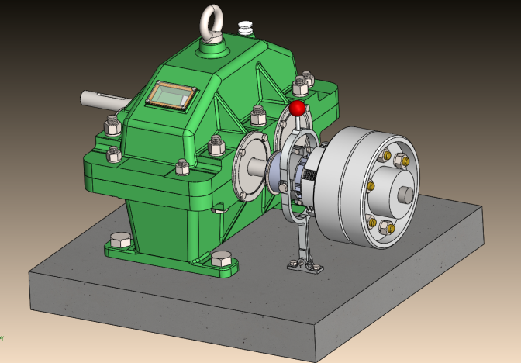 |  |  | Oz. mat. | rod. ob. ciepl. | Tw. rdzenia | Tw. bok. zeba | Gran. zmecz. bok. zeba [MPa] | Gran. zmecz. st. zeba [MPa] | Wyt. sta. st. zeba [MPa]
Moc |  |  | 10 | KM
Predkość obrotowa silnika |  |  | 1450 | obr/min |  |  |  | 34HNM | ulepszanie | 310HV10 | 310HV10 | 770 | 320 | 1300 | βb | 0.212991606 | Zv1 | 26.857700165
Przelożenbie przekładni zebatej |  |  | 2.8 | [ - ] |  |  |  |  |  |  |  |  |  |  | cosβb | 0.97740290923 | Zv2 | 76.275868467
Trwałość godzinowa |  |  | 4000 | h
Czas włączania sprzegła |  |  | 1.3 | s |  |  |  | Materiał zebnik I - kolo twarde |  |  |  |  |  |  |  |  | srednia | 51.566784316
Liczba włączeń na godzinę |  |  | 30 | 1/h |  |  |  | Oz. mat. | rod. ob. ciepl. | Tw. rdzenia | Tw. bok. zeba | Gran. zmecz. bok. zeba [MPa] | Gran. zmecz. st. zeba [MPa] | Wyt. sta. st. zeba [MPa]
Maszyna napędzająca |  |  | sil, elek, | [ - ] |  |  |  |  |  |  |  |  |  |  |  |  | srednia | 0.38755114015
Maszyna napędzana |  |  | prze, lanc, | [ - ] |  |  |  | 45 | azot. kapiel. | 220HV10 | 400HV10 | 1100 | 350 | 1100
Płaszczyzna wyz, Przez osie goł zeb, |  |  | pozioma | [ - ]
Rodzaj mat, Na koła zebate |  |  | miekki | [ - ]
 |  |  |  |  |  |  |  | Wspolczyniki |  |  |  | Legenda
Obliczenia ( dla koła zebnika miekkiego ) - koła o zębach skosnych |  |  |  |  |  |  |  | KHα | 1.5 | [ - ] |  |  | Nazwy wielkości
Moc P |  |  | 7354.987 | W |  |  |  | Kj | 1.6 | [ - ] |  |  | Wielkości sterowane
Predkość obrotowa silnika ῳ1 |  |  | 151.844 | rad/s |  |  |  | Kv | 1 | [ - ] |  |  | Wielkości narzucne/powtóżone
Trwałość godzinowa |  |  | 14400000 | s |  |  |  | KHα | 1.464 | [ - ] |  |  | Merytoryka obliczeń
Predkośc obr. walka drugiego ῳ2 |  |  | 510.563 | obr/min |  |  |  | KHβ | 1 | [ - ] |  |  | Wartości wynikowe
Stos. szer. wien. zeb. do sred. pod. |  |  | 1 | ( 0,8 ÷1,5 ) |  |  |  | ZH | 1.65 | [ - ] |  |  | Warunki
Kl. dokładnosci |  |  | IT10 - B | [ - ] |  |  |  | ZM | 271.109 | [ - ]
Kąt przyporu αn |  |  | 20 | stopnie |  |  |  | Zε | 0.807 | [ - ]
Kąt poczylenia lini, śrub zeba β |  |  | 13 | ( 8° ÷ 15° ) |  |  |  | E | 210000 | MPa
Kąt przyporu αn |  |  | 0.3490658504 | rad |  |  |  | σHP | 733.333 | MPa |  | Kat pochylenia lini zeba na walcu βb
Kąt poczylenia lini, śrub zeba β |  |  | 0.22689280276 | rad |  |  |  | σHlim(1) | 1100 | MPa |  | βb | 0.212991606 | rad
 |  |  |  |  |  |  |  | KL | 1 | [ - ] |  | cosβb | 0.97740290923 | [ - ]
Moment obciążający M |  |  | 48.438 | Nm |  |  |  | KHX | 1 | [ - ]
Liczba zębów zębnika z1 |  |  | 25 | ( 15 ÷ 25 ) |  |  |  | ZR | 1 | [ - ] |  | Odczyt do wykresu
 |  |  |  |  |  |  |  | ZV | 1 | [ - ] |  | Śred, korekcji | 0.388
Średnica podziałowa d1 |  |  | 42.452 | mm |  |  |  | SHmin | 1.5 | [ - ] |  | Śred, ilosci zebow | 51.567

Obliczeninia wstepne modułu mn |  |  | 1.655 | mm
Moduł normalny mn znormalizowany |  |  | 2 | mm | PN-78/M-88502 |  |  | Olej w reduktorze
Liczba zebow kola z2 wg. obliczen |  |  | 70 | [ - ] |  |  |  | Objetość V | 0.768 | dm3 ~ l | x | 11 | ( 3,5 ÷ 11 )
Błąd przełożenia ΔU |  |  | -1.429 | % | max. ± 2,5 % | OK |  | Predkość v na sred. podizalowej | 3.896 | m/s | Zanurzenie kola | 3 | ( 1 ÷ 6 )
Liczba zebow kola z2 wg. rzeczywista |  |  | 71 | [ - ] | liczba z2 wzg. pierwsza |  |  |  |  |  |  | 6 | mm

Zerowa odległość osi a0 |  |  | 98.525 | mm | a0 < aw | OK
Znormalizowana odległość osi aw |  |  | 100 | mm |  |  |  | Materiały zast, do wal maszynowy dla obu |  |  | Odległości wpisane do programu wal99,
 |  |  |  |  |  |  |  | Stal | C45 | [ - ] | GÓRA Odległości | L1 | L2 | L3
Kat zarysu w przekroju czołowym αt |  |  | 0.35749370 | radiany |  |  |  | Zsj | 300 | MPa |  | 230 | 64 | 64
Kat przyp. tocznym w przek. kol. αtw |  |  | 0.39509201 | radiany |  |  |  | Zgo | 250 | MPa | DÓŁ Odległości | L1 | L2 | L3
Kat zarysu w przekroju czołowym αt |  |  | 20.48287993 | stopnie |  |  |  | XWB | 2 | [ - ] |  | 64 | 64 | 230
Kat przyp. tocznym w przek. Kol. αtw |  |  | 22.63710489 | stopnie |  |  |  | Preferowana stal to C45 lub C35 kiedy mamy uszczelniacze lub E295 kiedy nie potrzebujemy ulepszać cieplnie.
Suma wsp, korekcji x1 + x2 |  |  | 0.775 | mm | przedzial (0,3 - 0,9) | OK
inv αt |  |  | 0.01605045 | radiany
inv αtw |  |  | 0.02192783 | radiany
Przyb. wart. sumy wsp. korekcji x1 + x2 |  |  | 0.737 | mm

z1 | 25 |  | z2 | 71 |  | zv1 | 26.858 |  | Ogólna idea działania reduktora oraz założeń
x1 | 0.42 |  | x2 | 0.355 |  | zv2 | 76.276 |  | 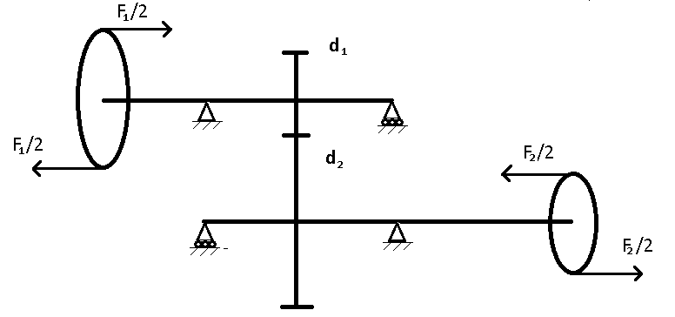
 |  |  |  |  | Średnica wału wejscia | 120 | mm
Pozorna odległość osi ap |  |  | 100.075 | mm | Wartości sił oraz momentów ( wpisywanych do wal99 )
Współczynnik zsunięcia k |  |  | 0.038 | [ - ] | Ms | 48437.901 | Nmm
 |  |  |  |  | F1 | 807.298 | N
Średnica podziałowa d11 |  |  | 51.315 | mm | F1/2 | 403.649 | N
Średnica podziałowa d12 |  |  | 145.735 | mm | Ms | 137563.640 | Nmm
 |  |  |  |  | F2 | 5502.546 | N
Średnica toczna dw1 |  |  | 52.083 | mm | F2/2 | 2751.273 | N
Średnica toczna dw2 |  |  | 147.917 | mm | Średnica wału wyjści. | 50 | mm
Sprawdzenie |  |  | 100.0 | mm | Sprawdzenie=aw | OK
Kąt pochylenia lini zeba βw1 |  |  | 0.23017126 | rad | βw1 = βw2 | OK
Kąt pochylenia lini zeba βw2 |  |  | 0.23017126 | rad

Siła styczna Smt |  |  | 1860.015 | N |  |  |  |  | Jest to najlepsze i najprostsze rozwiązanie stosowania łożysk ustalonych po przekątnej oraz łożysk pływających po drugiej przekątnej. Siły są dzielone na dwa aby teoretycznie pozbyc się w całości momentów gnących.
Siła wzdłużna Smo |  |  | 435.846 | N
Siła promieniowa Smr |  |  | 775.663 | N

Czołowa liczba przyporu |  |  |  |  |  | Ugiecia maksymalne dopuszczalne |  |  | Szerokości wienców b
Współczynniki wysokości głowy zeba ha1 |  |  | 1.3 | [ - ] |  | dla kola zebatego | 0.010 | 0.020 | Szer. dla mat. miekkich |  | 64 | mm | 1.5 | ( 0,8 ÷ 1,5)
Współczynniki wysokości głowy zeba ha2 |  |  | 1.3 | [ - ] |  | dla kola osadczego | 0.026 | 0.038 | Sterujemy szerokościa b aby przy danej szerokości były spełnione warunki naprężęń.
Współczynnik przesuniecia osi |  |  | 0.737 | [ - ] |  | Wał może być prezsztywniony
Wspolczynnik εα1' |  |  | 2.481 | [ - ] |  | Ugiecia maksymalne dopuszczalne |  |  | Dodatkowe parametry (do sprawdzenia oraz rysunku )
Wspolczynnik εα1' |  |  | 5.354 | [ - ] |  | dla lola zebatego | 0.010 | 0.020 | Średnica stóp |  | 46.315 | 140.735 | mm
Wspolczynnik εαa' |  |  | 6.372 | [ - ] |  | dla kola osadczego | 0.026 | 0.038 | Średnica wierzch. |  | 55.315 | 149.735 | mm
Czołowy wskaznik przyporu εα |  |  | 1.464 | [ - ] |  | Wał może być przesztywniony

Poskokowa liczba przyporu
Poskokowy wskaznik zazebienia εβ |  |  | 1.520 | [ - ]

Sprawdzenie napreżeń stopy |  |  |  |  |  |  |  | Wspolczynniki |  |  |  | Wspolczynniki
SF1 |  |  | 7.105 | [ - ] | SF1 ≥ SFmin SF2 ≥ SFmin | OK |  | SFmin | 1.3 | [ - ] |  | SHmin | 1.1 | [ - ]
SF2 |  |  | 6.798 | [ - ] |  |  |  | σFlim(1) | 350 | MPa |  | Zv | 1 | [ - ]
Wspolczynnik udziału obciazenia Yε |  |  | 0.683 | [ - ] |  |  |  | b | 42 | mm |  | KL | 1 | [ - ]
Wspolczynnik kata lini srubowej Yβ |  |  | 0.928 | [ - ] |  |  |  | mn | 2 | mm |  | KHX | 1 | [ - ]
Moduł czołowy mt |  |  | 2.053 | mm |  |  |  | z1 | 25 | [ - ] |  | ZR | 1 | [ - ]
 |  |  |  |  |  |  |  | Ys | 1 | [ - ] |  | σHlim(1) | 1100 | MPa
 |  |  |  |  |  |  |  | KFX | 1 | [ - ] |  | σHlim(2) | 770 | MPa
Spr, nap, stykowych w biegunie zazebienia |  |  |  |  |  |  |  | M1 | 48.438 | Nm |  | KV | 1 | [ - ]
Liczba wpływu ws, przyporu Zε |  |  | 0.817 | [ - ] |  |  |  | β | 0.22689280276 | rad |  | KJ | 1.6 | [ - ]
Liczba wp, mat, dla nap, stykowych ZM |  |  | 271.109 | [ - ] |  |  |  | YF1 | 2.25 | [ - ] |  | KHα | 1.464 | [ - ]
Liczba wpływu kształtu ZH |  |  | 1.634 | [ - ] | Warunek spełniony również dla ha=1 |  |  | YF2 | 2.15 | [ - ] |  | KHβ | 1 | [ - ]
SH1 |  |  | 1.500 | [ - ] | SH1 ≥ SHmin SH2 ≥ SHmin | OK |  | σFlim(2) | 320 | MPa |  | urz | 2.84 | [ - ]
SH2 |  |  | 1.100 | [ - ] |  |  |  | Kj | 1.6 | [ - ]
 |  |  |  |  |  |  |  | Kv | 1 | [ - ]
Założenia dla sprawdzenia (do sprawdzenia oraz rysnuków) |  |  |  |  |  |  |  | KFα | 1.464 | [ - ]
Wspólczynnik wielkoœci luzu wierzcholkowego |  |  |  | 0.25 | [ - ] |  |  | KFβ | 1 | [ - ]
Wspólczynnik wysokoœci zebów |  |  |  | 1 | [ - ] |  |  | Yε | 0.683 | [ - ]
Odchyłki odległości osi aw |  |  |  | ± 0,07 | mm |  |  | Yβ | 0.928 | [ - ]
Luz weirzchołkowy c |  |  |  | 0.5 | mm

Obliczenia wpóstów dla ( wału I/wal II )
b | 6 | mm | Materiał
h | 6 | mm | E335 |  |  | Siły oraz wartości na łożyska |  |  |  | Nr, seryjny łożyska |  | Współżedne |  | Wartości X ,Y oraz Z bierzemy z programu wal99 w miejscu gdzie są zamocowane łożyska.
f1 | 3.5 | mm | Wpust robimy z najsłabszego materiału współpracujacego |  |  | Nazwa |  | Wzdłużna X | Wypadkowa (Y-Z) | Ss=1,5;Sd=2 |  | Y | Z
f2 | 2.8 | mm |  |  |  | Lewe górne ( nie ruch, ) |  | 435.846 | 976.940 | 6305 |  | 299.159 | 930.008
pdop | 86 | MPa |  |  |  | Lewe dolne ( ruch, ) |  | 0 | 1128.754 | 6305 |  | 930.008 | 639.664
d1 | 18 | mm |  |  |  | Prawe górne ( ruch, ) |  | 0 | 1044.974 | 6305 |  | 476.504 | 930.008
Ilosc wp. | 2 | [ - ] |  |  |  | Prawe dolne ( nie ruch, ) |  | 435.846 | 939.899 | 6305 |  | 930.008 | 135.999
Długość l1/l2 |  | 16.430 | 35.622 | mm |  | Predkość pierwszego wału |  | 1450 | obr/min | Możemy przyjąć Ss=1 oraz Sd=Kj
Długość z normy |  | 20 | 40 | mm |  | Predkość drugiego wału |  | 510.563 | obr/min | Teoretycznie rzecz biorąc łożyska na drugim wale powinny wyjść wieksze niż na wale zebnika lub równe.
Typ wpustu |  | Wp. pryzmatyczny typu A |  |  |  | Trwałość łożysk |  | 4000 | h
Norma |  | PN−70/M−85005 |  |  |  | Jeśeli łożyska wyjdą różne ale różnica w obliczeniach wyjdą stosunkowo małe wartości po konsultacji z prowadzącym należy przyjąć te same i dodac komentaż, że stosujemy te same łożyska ze względu na okres eksploatacji i równoczesny czas wymiany.
Obliczenia wpóstów dla ( wału I/wal II )
b | 10 | mm | Materiał
h | 7 | mm | E335 |  |  | Ogłólna idea projektu reduktora
f1 | 4 | mm | Preferowany materiał na wpusty to C45,S235JR,E295 lub E335 |  |  | 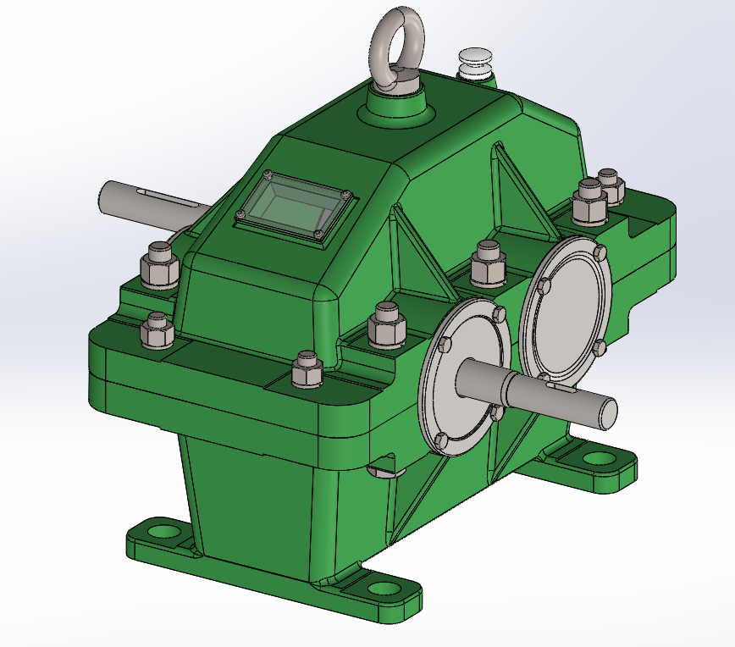 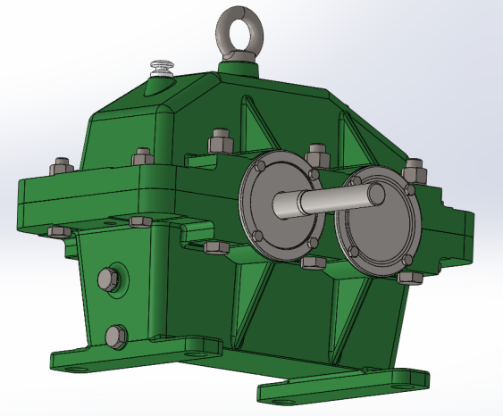
f2 | 3.3 | mm
pdop | 86 | MPa
d1 | 30 | mm
Ilosc wp. | 1 | [ - ]
Długość l1/l2 |  | 20.728 | 40.468 | mm
Długość z normy |  | 30 | 45 | mm
Typ wpustu |  | Wp. pryzmatyczny typu A
Norma |  | PN−70/M−85005

 | Ogólna idea mechanizmu oraz zabezpieczeń w reduktorze
 | 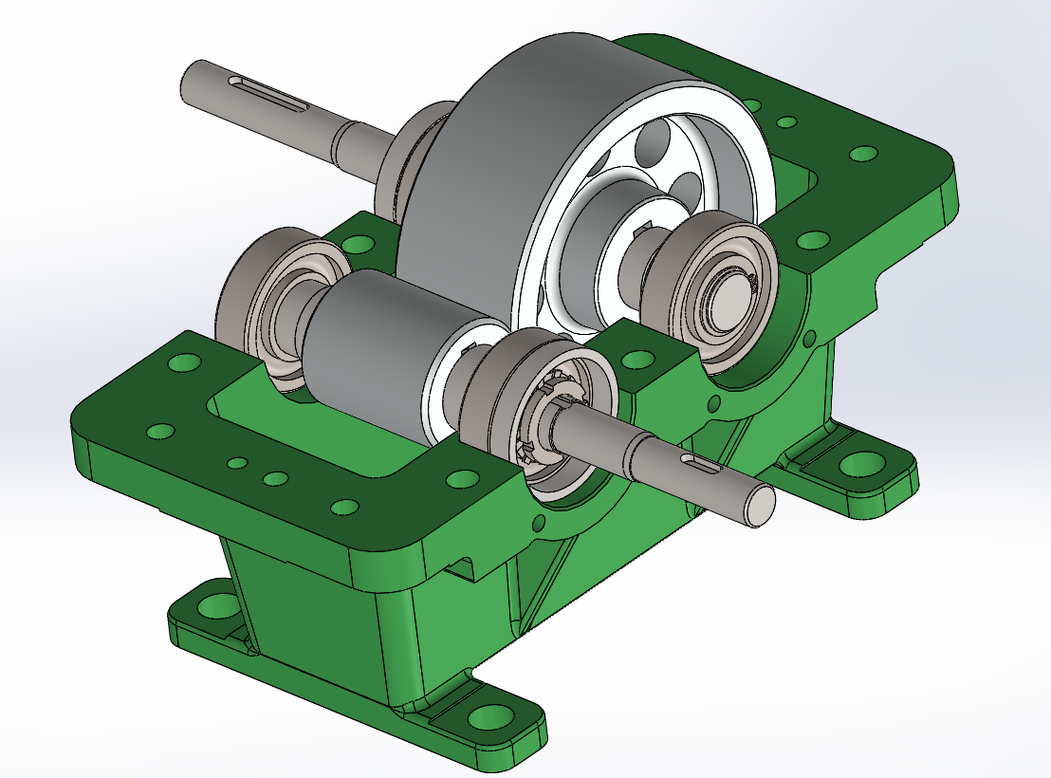

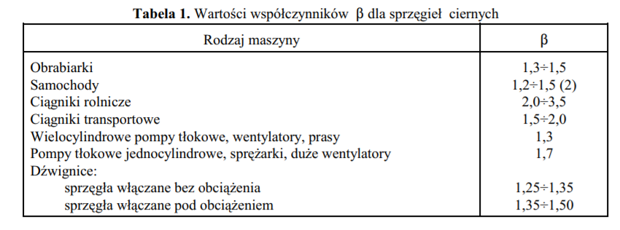
Obliczenia dotyczące sprzęgła które będzie połączone z czopem wału wejsciowego |  |  |  |  |  | Informacja |  | Tabele z wartościami wg. których należy przyjmować wartości. ( Wycinki z odpoweidnich norm. )
 |  |  |  |  |  |  |  | Dobieramy zawsze wartości znormalizowane dla przypadków gorszych bądź równych względem obliczen.
Średnica zewnętrzna wspolpracujaca Dw |  |  |  | 62 | mm | Dobieramy aby przeniesc moment
Średnica wewnętrzna wspolpracujaca Dz |  |  |  | 77 | mm
Moment sił przenoszony przez sprzęgło obliczenia ze wzoru pierwszego M |  |  |  | 48.438 | Nm | Obliczone wartości są zbliżone wg. obliczen z dwóch warunków więc do dalszych obliczen przyjmujemy obojętnie, którą wartości wg. ktoregokolwiek warunku.
Moment sił przenoszony przez sprzęgło obliczenie ze wzoru drugiego M |  |  |  | 48.441 | Nm
Moment obliczenowy obliczone we wzoru pierwszego Mo |  |  |  | 81.739 | Nm
Moment obliczenowy obliczone we wzoru drugiego Mo |  |  |  | 81.739 | Nm
Promien średni działania siły tarcia z warunku goemetrycznego rśr |  |  |  | 34.750 | mm
Promien średni działania siły tarcia z warunku z równomiernie rozłożonych nacisków rśr |  |  |  | 34.885 | mm
Średnia prędkość Vśr poślizgu |  |  |  | 4.854 | m/s | Dla gorszego przyp.
Średnia prędkość Vśr poślizgu (Tab. 2) |  |  |  | 5 | m/s | Dobieramy z Tab. 2
Wspólczynnik zalezny od rodzaju maszyny β (Tab. 1) |  |  |  | 1.35 | [ - ] | Dobieramy z Tab. 1
Wspólczynnik prêdkoœci poslizgu kv (Tab. 2) |  |  |  | 0.8 | [ - ] | Dobieramy z Tab. 2
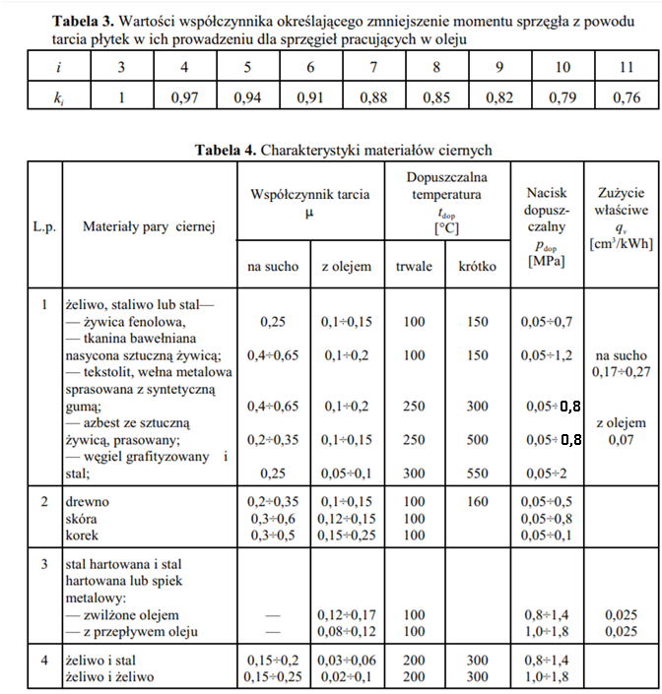
Graniczna liczba włączeń mgr |  |  |  | 50 | [ - ] | ( 50 ÷ 100 )
Wspol. zalezny od liczby wlaczen w czasie 1/h km |  |  |  | 1 | [ - ] | OK
Współczynnik przeciążenia sprzęgła K |  |  |  | 1.688 | [ - ]

Jednostkowy nacisk na powierzchnię styku
Siła nacisku Pw |  |  |  | 5880.501 | N
Jednostkowy nacisk dla jednej powierzchni tarcia p |  |  |  | 3.59102 | MPa
Dla sprzegieł wilopłytkowych |  |  |  | 0.59850 | MPa
Wsplczynnik tarcia μ (Tab. 4) |  |  |  | 0.40 | [ - ] | Dobeirmay z Tab. 4
Liczba płytek sprzegla i |  |  |  | 7 | [ - ] | ( 3 ; 5 ; 7 ; 9 )
Wspólczynnik zmniejszenia momentu ki (Tab. 3) |  |  |  | 1.00 | [ - ] | Dobeirmay z Tab. 3

Bilans Cieplny
Liczba włączeń na godzinę mw |  |  |  | 30.0 | 1/h | Założenia
Czas włączania sprzęgła th |  |  |  | 1.30 | s
Prędkość kątowa ῳ |  |  |  | 151.844 | rad/s
Prędkość kątowa poślizgu ῳposlizgu |  |  |  | 139.696 | rad/s
Praca tarcia podczas jednego wlaczenia Lt |  |  |  | 7422.102 | J
Szerokość płytki z okładziną |  |  |  | 3.2 | mm
Szerokość płytki bez okładziny |  |  |  | 1.45 | mm
Długośc części współpracującej sprzęgła |  |  |  | 15.4 | mm
Średnia prędkość Vśr |  |  |  | 5.277 | m/s
Średnia prędkość Vśr (Tab. 2) |  |  |  | 6 | m/s | Dobieramy z Tab. 2
Współczynnik przejmowania ciepła α |  |  |  | 0.032 | kW/m2K
Temperatura dopuszczalna (Tab. 4) |  |  |  | 100 | °C | Dobieramy z Tab. 4
Temperatura dopuszczalna |  |  |  | 373.15 | K
Zewnętrzna powierzchnia sprzęgła F |  |  |  | 10949.786 | mm2
Średna różnica temperatur Δt |  |  |  | 76.322 | ° C
Średnia moc ciepła doprowadzonego w ciągu godziny |  |  |  | 61.851 | W
Średnia moc ciepła odprowadzonego w ciągu godziny |  |  |  | 61.851 | W

Zużycie elementów ciernych
Średnica zewnętrzna okładziny dz |  |  |  | 77 | mm | Możeby dobra je z katalogu, który np. znajduje się na stronie dr Pakowskiego
Średnica wewnętrzna okładziny dw |  |  |  | 62 | mm
Szerokość okłądziny |  |  |  | 1 | mm
Współczynnik zużycia grubości okłądziny |  |  |  | 0.9 | ( 0,8 ÷ 0,9 )
Zurzycie liniowe |  |  |  | 0.9 | mm
Powierzchnia okładziny A |  |  |  | 1637.555 | mm2
Zużycie objętościowe V |  |  |  | 1473.800 | mm3
Trwałość powierzchni ciernych L |  |  |  | 140.166 | h
Zużycie właściwe q (Tab. 4) |  |  |  | 0.17 | cm3/kWh | Dobieramy z Tab. 4

Obliczenia dźwigienki w sprzęgle |  |  |  |  |  |  |  | Ogólna idea działąnia dźwigienki w sprzęgle.
Moduł Younga E |  |  |  | 210000 | MPa |  |  | 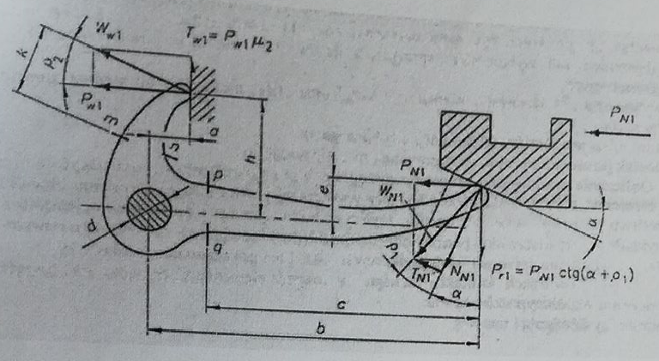
Maksymalne ugięcie dźwigienki |  |  |  | 3 | mm

Przyjmujemy następujące dane
Współczynnik tarcia μ1 |  |  |  | 0.40 | [ - ] | Zakładamy te same wartości μ co na sprzegło.
Współczynnik tarcia μ2 |  |  |  | 0.40 | [ - ]
Współczynnik tarcia μ3 |  |  |  | 0.40 | [ - ]
Odległość h |  |  |  | 13 | mm | Są to odległości poszczególnych elementów po wczesnym skonstruowaniu, które sa widoczen na schemacie po prawej.
Odległość a |  |  |  | 6.3 | mm
Odległość d |  |  |  | 4 | mm
Odległość b |  |  |  | 50 | mm
Kąt pochylenia części współpracującej |  |  |  | 15 | ( 15° ÷ 30° )
Kąt pochylenia części współpracującej |  |  |  | 0.26179939 | radiany
Odległość e |  |  |  | 1 | mm
Odległość c |  |  |  | 40 | mm

Obliczenia wytrzymałościowe
Stal na dźwigienkę |  |  |  | C90S | stal sprężynowa
Naprężenia na rozciaganie po ulepszeniau pdop |  |  |  | 1200 | MPa
Pole poweirzchni w miejscu najbardzej niebezpiecznym A1 |  |  |  | 22.5 | mm2 |  | Ogólna idea działąnia sprzęgła (działa na zasadzie "0' lub "1").
Maksymalny możliwy nacisk PW1 |  |  |  | 27000.000 | N |  | 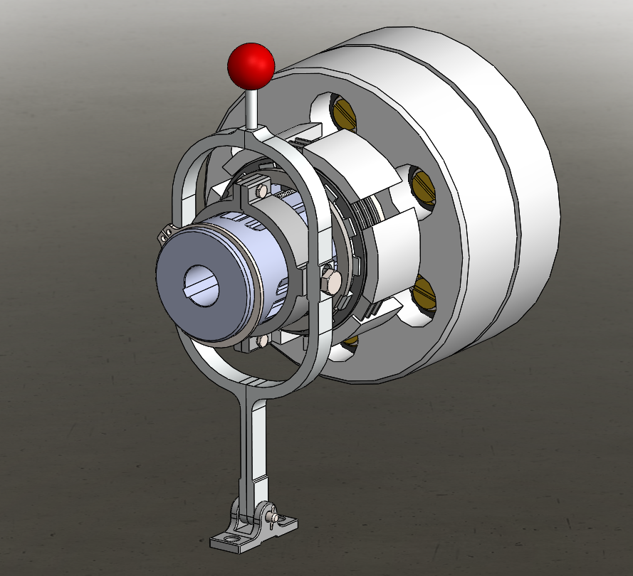
Maksymalna siła nasuniecia nasuwy PN1 |  |  |  | 2392.483 | N
Ilośc dźwigienek i |  |  |  | 3 | [ - ]
Składowa siły przypadająca na jedna z i dzwigieneik PN1 |  |  |  | 797.494 | N
Składowa siły przypadająca na jedna z idzwigieneik PR1 |  |  |  | 1065.978 | N
Siła tarcia TW1 |  |  |  | 10800.000 | N
Zakłądamy szerokosć bd |  |  |  | 2.5 | mm
Zakłądamy wysokość hd |  |  |  | 9 | mm
Maksymalne ugiecie dzwigienki z obliczeń |  |  |  | 1.393 | mm
Napreżenia zginające σg1 |  |  |  | 1239.752 | MPa
Naprężenia ścinające τs1 |  |  |  | 47.377 | MPa
Naprężenia ściskające σc1 |  |  |  | 35.444 | MPa

Obliczenia wpustu dla czopa silnika
b | 4 | mm | Materiał
h | 4 | mm | E335
f1 | 2.5 | mm | d1 dobieramy z dobranego silnika
f2 | 1.8 | mm
pdop | 86 | MPa |  |  | Ogólna idea działałania projektu .Od strony sprzęgła jest czop połączony z silnikiem notomiast od strony gdzie jest wał końcowy wychodziący z reduktora jest połączony ze współpracującą maszyną dla której jest projektowany.
d1 | 12 | mm
Ilosc wp. | 2 | [ - ]
Długość l1 |  | 25.468 | mm |  | 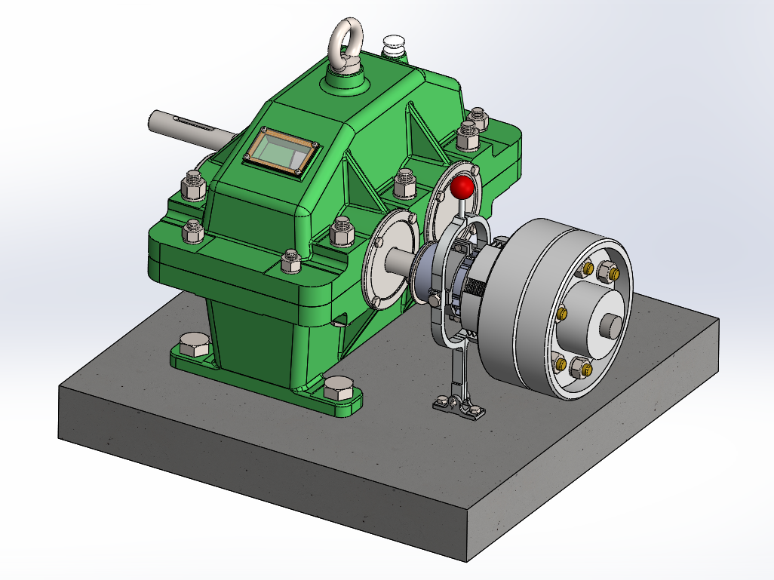
Długość z normy |  | 30 | mm
Typ wpustu |  | Wp. pryzmatyczny typu AB
Norma |  | PN−70/M−85005

